Use_Case
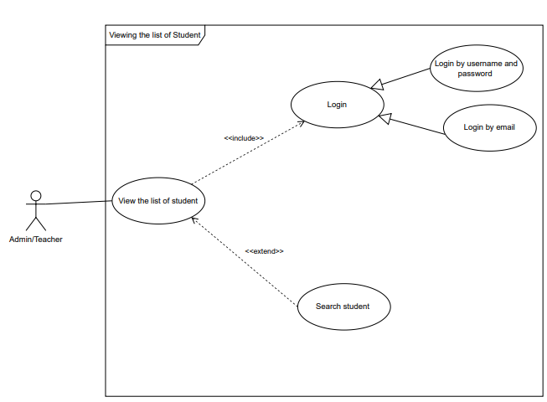
6.4.2 Màn hình hiển thị danh sách sinh viên
6.8.4 Màn hình hiển thị danh sách sinh viên

Class_Diagram
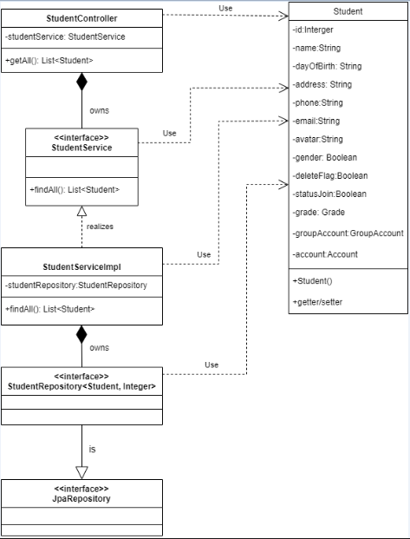
6.4.2 Màn hình hiển thị danh sách sinh viên
6.8.4 Màn hình hiển thị danh sách sinh viên

Sequence_Diagram
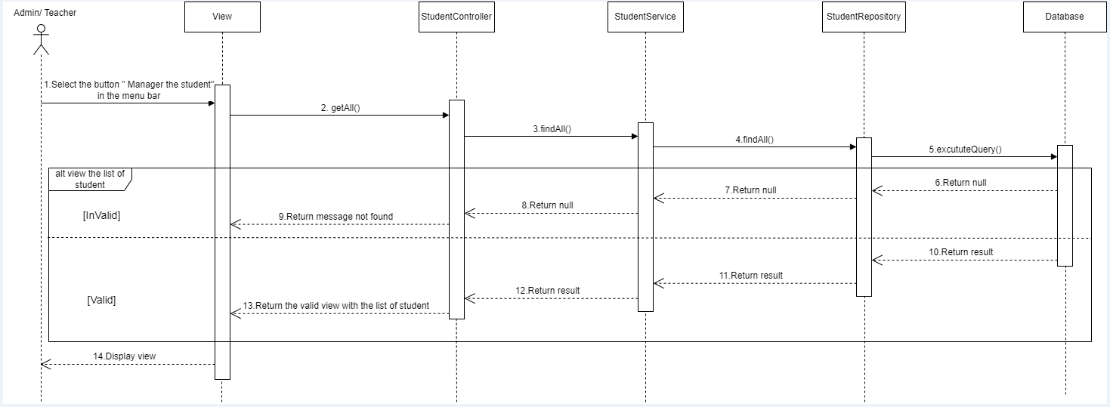
6.4.2 Màn hình hiển thị danh sách sinh viên
6.8.4 Màn hình hiển thị danh sách sinh viên

